工作表1
RAMPS连接说明
组件 |  | 接口
 |  | 并联臂 | 串联臂
电机 | X | X
 | Y | Y
 | Z | Z
 | 挤出头 | T0
限位开关 | X | X-max | X-min
 | Y | Y-max | Y-min
 | Z | Z-max | Z-min
 | 挤出头 | Z-min
功率输出 | 加热板 | D8
 | 挤出头 | D9
 | 风扇 | D10
传感器 | 加热板热电阻 | T1
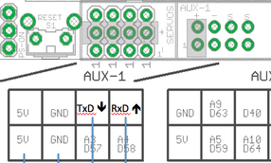
 | 挤出头热电阻 | T0
 | MAX6675(热电偶) | AUX-3
调试 | UART1 | AUX-1(TxD,RxD)
 | SWD | AUX-1(A3-CLK,A4-IO)

